119 社会福祉費（人口１人当たり）
119 社会福祉費（人口１人当たり）

 | 時点 2022(R4)年度（毎年）
 | 単位 千円 |  |  |  |  |  |  |  | 偏差値 |  | 36.6
順位 |  | 都道府県名 |  | 数 値 |  |  | 順位 | 都道府県名 |  | 数 値

 |  | 0 | 全 国 |  | 82.0 | 0.0 | 24 | 0 | 岩 手 |  | 83.4
1 |  | 0 | 沖 縄 |  | 123.5 | 0.0 | 25 | 0 | 福 井 |  | 82.0
2 |  | 0 | 和歌山 |  | 109.8 | 0.0 | 26 | 0 | 滋 賀 |  | 80.9
3 |  | 0 | 高 知 |  | 108.6 | 0.0 | 27 | 0 | 長 野 |  | 80.8
4 |  | 0 | 北海道 |  | 107.4 | 0.0 | 28 | 0 | 山 口 |  | 79.2
5 |  | 0 | 鹿児島 |  | 100.0 | 0.0 | 29 | 0 | 香 川 |  | 77.7
6 |  | 0 | 秋 田 |  | 99.6 | 0.0 | 30 | 0 | 広 島 |  | 77.5
7 |  | 0 | 長 崎 |  | 98.2 | 0.0 | 31 | 0 | 岡 山 |  | 76.8
8 |  | 0 | 大 阪 |  | 97.8 | 0.0 | 32 | 0 | 三 重 |  | 76.0
8 |  | 0 | 宮 崎 |  | 97.8 | 0.0 | 33 | 0 | 愛 知 |  | 75.3
10 |  | 0 | 青 森 |  | 96.5 | 0.0 | 34 | 0 | 石 川 |  | 74.0
11 |  | 0 | 鳥 取 |  | 96.0 | 0.0 | 35 | 0 | 山 形 |  | 73.7
12 |  | 0 | 愛 媛 |  | 94.3 | 0.0 | 36 | 0 | 福 島 |  | 73.4
13 |  | 0 | 京 都 |  | 94.0 | 0.0 | 37 | 0 | 茨 城 |  | 72.2
14 |  | 0 | 山 梨 |  | 91.6 | 0.0 | 38 | 0 | 岐 阜 |  | 71.3
15 |  | 0 | 島 根 |  | 90.6 | 0.0 | 39 | 0 | 栃 木 |  | 71.2
16 |  | 0 | 大 分 |  | 89.8 | 0.0 | 40 | 0 | 新 潟 |  | 70.8
17 |  | 0 | 東 京 |  | 89.0 | 0.0 | 41 | 0 | 宮 城 |  | 70.5
18 |  | 0 | 徳 島 |  | 88.4 | 0.0 | 41 | 0 | 群 馬 |  | 70.5
19 |  | 0 | 奈 良 |  | 87.5 | 0.0 | 43 | 0 | 神奈川 |  | 67.9
20 |  | 0 | 福 岡 |  | 87.4 | 0.0 | 44 | ◎ | 千 葉 |  | 66.2
21 |  | 0 | 熊 本 |  | 86.6 | 0.0 | 45 | 0 | 埼 玉 |  | 63.7
社会福祉費 （人口１人当たり）
北海道 | 107.4
青 森 | 96.5
岩 手 | 83.4
宮 城 | 70.5
秋 田 | 99.6
山 形 | 73.7
福 島 | 73.4
茨 城 | 72.2
栃 木 | 71.2
群 馬 | 70.5
埼 玉 | 63.7
千 葉 | 66.2
東 京 | 89
神奈川 | 67.9
新 潟 | 70.8
富 山 | 63.3
石 川 | 74
福 井 | 82
山 梨 | 91.6
長 野 | 80.8
岐 阜 | 71.3
静 岡 | 62.3
愛 知 | 75.3
三 重 | 76
滋 賀 | 80.9
京 都 | 94
大 阪 | 97.8
兵 庫 | 85.5
奈 良 | 87.5
和歌山 | 109.8
鳥 取 | 96
島 根 | 90.6
岡 山 | 76.8
広 島 | 77.5
山 口 | 79.2
徳 島 | 88.4
香 川 | 77.7
愛 媛 | 94.3
高 知 | 108.6
福 岡 | 87.4
佐 賀 | 85.6
長 崎 | 98.2
熊 本 | 86.6
大 分 | 89.8
宮 崎 | 97.8
鹿児島 | 100
沖 縄 | 123.5
22 |  | 0 | 佐 賀 |  | 85.6 | 0.0 | 46 | 0 | 富 山 |  | 63.3
23 |  | 0 | 兵 庫 |  | 85.5 | 0.0 | 47 | 0 | 静 岡 |  | 62.3

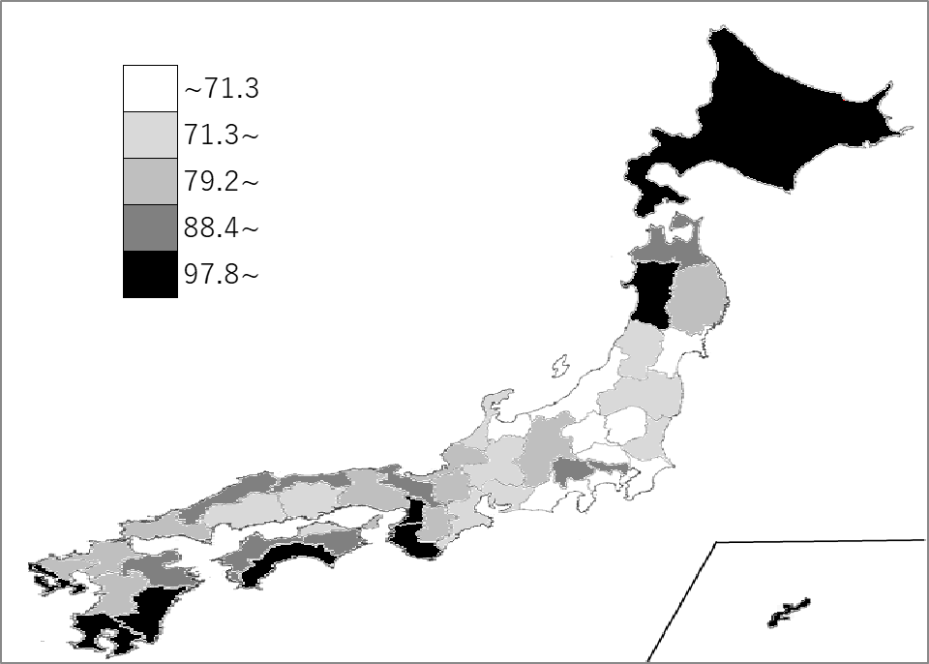
千葉県の推移
平成30年度 | 46.7 | 46
令和元年度 | 48.7 | 46
令和2年度 | 56.1 | 45
令和3年度 | 63.5 | 46
令和4年度 | 66.2 | 44

《備 考》 ・資料出所 総務省統計局「社会生活統計指標」 ・算出方法 社会福祉費（県・市町村財政合計）÷人口

